Лист1
 |  |  |  |  | Обратная матрица |  |  |  | x | 1 | 2 | 3 | 4 |  |  |  |  | При помощи
h1 | 0.67612340378 | 0.50709255284 | 0.50709255284 | 0.16903085095 | -2.5462535706E+16 | 2.5489870342E+16 | -3.6028797019E+16 | -2.2756989213 |  | -1.1817589838 | 2.9548969059 | -2.5035944753 | 4.6327160421 | 3.125 | 2.875 | -1.5 | -1.1102230246E-16
h2 | -0.25958706583 | 0.62300895798 | -0.46725671849 | 0.57109154482 | 4.243755951E+15 | -4.2483117237E+15 | 6.0047995032E+15 | -0.57476702623 |  | h1 | h2 | h3 | h4 | 0.5 | -1.5 | 0 | 0 | 1) | Независимы
h3 | -0.6614891124 | 0.08239396188 | -0.68895376636 | 0.28458056337 | 2.7584413681E+16 | -2.7614026204E+16 | 3.9031196771E+16 | 2.942365588 |  |  |  |  |  | -1.5 | -3 | 1 | 2.2204460493E-16 | 2) | 4a1 - 3a2 + a3 - 2a4 = 1 ;3a1 - a3 - 2a4 = 2 ;3a1 - 3a2 + 2a3 - 2a4 = 3 ;a1 + a2 + 2a4 = 4
h4 | 0.64505049512 | -0.40720284658 | 0.6060909612 | 0.22527637965 | 6.3656339265E+15 | -6.3724675855E+15 | 9.0071992547E+15 | 2 |  |  |  |  |  | 1 | 0 | -3.75 | 1
 |  |  |  |  |  |  |  |  |  |  |  |  |  |  |  |  |  |  | Решив эту систему, получим значения коэффициентов:

е1 | 4 | 3 | 3 | 1 |  | ||е1|| | 5.9160797831 |  | h1 | 0.67612340378 | 0.50709255284 | 0.50709255284 | 0.16903085095 | (e2,h1) | -3.3806170189 |  |  |  | a1 = 1/2 a2 = -5/4 a3 = 3/4 a4 = 3/2
e2 | -3 | 0 | -3 | 1 |  | ||e2|| | 4.3588989435 |  |  |  |  |  |  | (e3,h1) | 1.1832159566
g2= | -0.71428571429 | 1.7142857143 | -1.2857142857 | 1.5714285714 |  | ||g2|| | 2.7516228978 |  | h2 | -0.25958706583 | 0.62300895798 | -0.46725671849 | 0.57109154482 | (h1,h2) | -4.5638329755 |  |  |  | Таким образом, координаты вектора x в данном базисе будут следующими:
e3 | 1 | -1 | 2 | 0 |  | ||e3|| | 2.4494897428 |  |  |  |  |  |  | (e3,h2) | -1.8171094608
g3 | -4.2716981132 | 0.5320754717 | -4.4490566038 | 1.8377358491 |  | ||g3|| | 6.4576998066 |  | h3 | -0.6614891124 | 0.08239396188 | -0.68895376636 | 0.28458056337 | (e4,h1) | 3.211586168 |  |  |  | (1/2; -5/4; 3/4; 3/2)
e4 | 1 | 2 | 3 | 0 |  | ||e4|| | 3.7416573868 |  |  |  |  |  |  | (e4,h2) | -0.41533930532
g4 | -2.9750139576 | 0.84141074913 | -0.58881754063 | 0.42387967963 |  | ||g4|| | 3.175698376 |  | h4 | -0.93680620932 | 0.26495298026 | -0.18541355976 | 0.13347605139 | (e4,h3) | -2.5635624877 |  |  | 3)

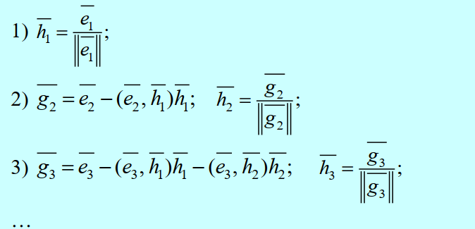
 |  |  |  |  |  |  |  |  | Проверка
 |  |  |  |  |  |  |  |  | (h1,h2) | 0
 |  |  |  |  |  |  |  |  | (h2,h3) | 0.70748602371
 |  |  |  |  |  |  |  |  | (h3,h4) | 0.80724369388

Матрица A:
0.67612340378 | 0.50709255284 | 0.50709255284 | 0.16903085095
-0.25958706583 | 0.62300895798 | -0.46725671849 | 0.57109154482
-0.6614891124 | 0.08239396188 | -0.68895376636 | 0.28458056337
0.64505049512 | -0.40720284658 | 0.6060909612 | 0.22527637965
Матрица B:
1
2
3
4
Обратная матрица A^-1: |  |  | Выделите диапазон A12:D15. Нажмите F2, а затем одновременно клавиши Ctrl+Shift+Enter
-2.5462535706E+16 | -2.5462535706E+16 | -2.5462535706E+16 | -2.5462535706E+16
-2.5462535706E+16 | -2.5462535706E+16 | -2.5462535706E+16 | -2.5462535706E+16
-2.5462535706E+16 | -2.5462535706E+16 | -2.5462535706E+16 | -2.5462535706E+16
-2.5462535706E+16 | -2.5462535706E+16 | -2.5462535706E+16 | -2.5462535706E+16
Результат X = A^-1*B: |  |  | Выделите диапазон A17:A20. Нажмите F2, а затем одновременно клавиши Ctrl+Shift+Enter
-2.5462535706E+17
-2.5462535706E+17
-2.5462535706E+17 |  |  |  |  |  |  | x = | -2.5462535706E+17 | -2.5462535706E+17 | -2.5462535706E+17 | -2.5462535706E+17
-2.5462535706E+17 |  |  |  |  |  |  |  | -2.5462535706E+17 | -2.5462535706E+17 | -2.5462535706E+17 | -2.5462535706E+17
 |  |  |  |  |  |  |  | -2.5462535706E+17 | -2.5462535706E+17 | -2.5462535706E+17 | -2.5462535706E+17
 |  |  |  |  |  |  |  | -2.5462535706E+17 | -2.5462535706E+17 | -2.5462535706E+17 | -2.5462535706E+17

